关系图
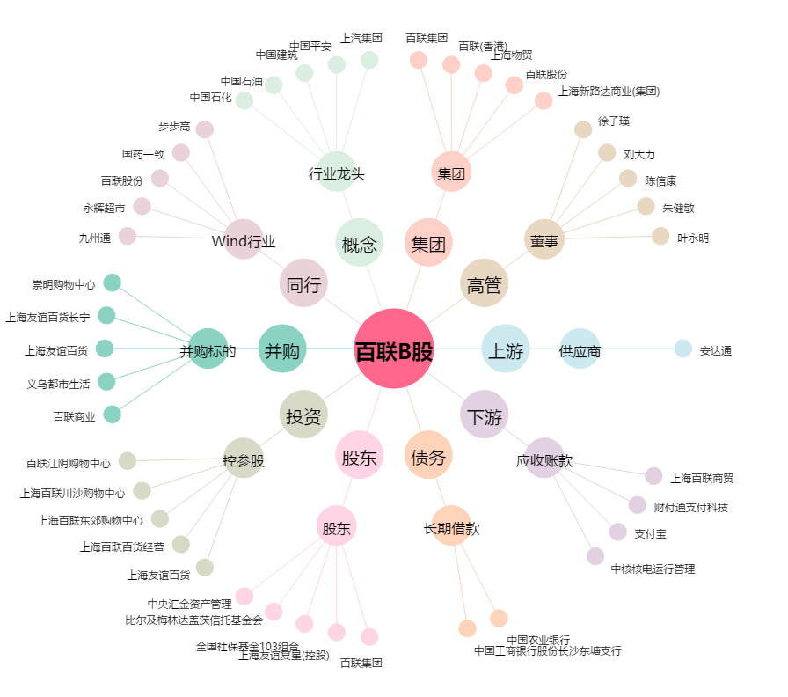
百联B股[900923.SH] - 关系概览图

